상품제안서
5면인쇄 커스텀 키캡 키링 | 상품코드: S48014

 |  |  |  |  |  |  | 02-713-8555 | www.synergygift.co.kr
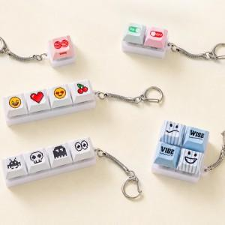 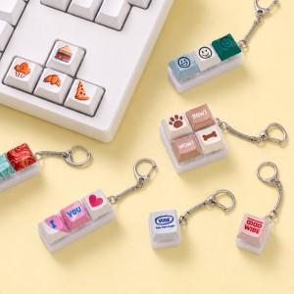 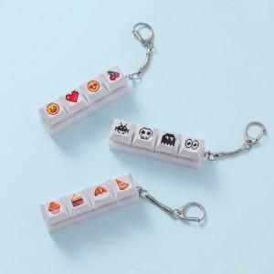

【상세/제작정보】 | <p><span style="font-size: 18pt;">컬러인쇄 + OPP 포장 포함 단가입니다.</span> ​</p>

【인쇄/포장옵션】 | 승화전사컬러 / OPP(비닐)

【공급단가】 | 수량 | 100~ | 300~ | 500~ | 1,000~ | 3,000~
*VAT별도 | 1구 | 1,950원 | 1,900원 | 1,840원 | 1,750원 | 1,690원
 | 2구 | 3,250원 | 3,170원 | 3,070원 | 2,920원 | 2,820원
 | 3구 | 4,160원 | 4,060원 | 3,930원 | 3,740원 | 3,610원
 | 4구 | 5,200원 | 5,080원 | 4,920원 | 4,680원 | 4,520원

【상품 URL】 | https://www.synergygift.co.kr:443/src/goods_detail.php?gdno=48014

